Indicador
 | TASA PASIVA REFERENCIAL

 | Porcentaje (%)
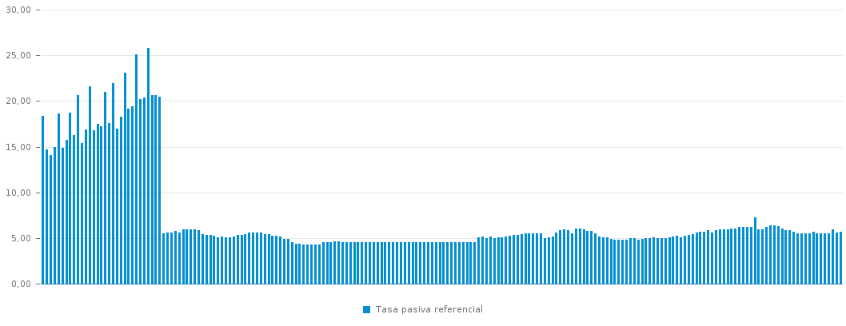
 | Año | Mes | Tasa Pasiva Referencial
 | 2022 | Febrero | 5.71
 | 2022 | Enero | 5.57
 | 2021 | Diciembre | 5.91
 | 2021 | Noviembre | 5.48
 | 2021 | Octubre | 5.47
 | 2021 | Septiembre | 5.51
 | 2021 | Agosto | 5.52
 | 2021 | Julio | 5.66
 | 2021 | Junio | 5.51
 | 2021 | Mayo | 5.54
 | 2021 | Abril | 5.55
 | 2021 | Marzo | 5.53
 | 2021 | Febrero | 5.70
 | 2021 | Enero | 5.82
 | 2020 | Diciembre | 5.89
 | 2020 | Noviembre | 6.07
 | 2020 | Octubre | 6.31
 | 2020 | Septiembre | 6.36
 | 2020 | Agosto | 6.37
 | 2020 | Julio | 6.24
 | 2020 | Junio | 5.98
 | 2020 | Mayo | 5.97
 | 2020 | Abril | 7.24
 | 2020 | Marzo | 6.24
 | 2020 | Febrero | 6.25
 | 2020 | Enero | 6.22
 | 2019 | Diciembre | 6.17
 | 2019 | Noviembre | 6.05
 | 2019 | Octubre | 6.03
 | 2019 | Septiembre | 5.98
 | 2019 | Agosto | 5.92
 | 2019 | Julio | 5.93
 | 2019 | Junio | 5.89
 | 2019 | Mayo | 5.61
 | 2019 | Abril | 5.84
 | 2019 | Marzo | 5.67
 | 2019 | Febrero | 5.70
 | 2019 | Enero | 5.62
 | 2018 | Diciembre | 5.43
 | 2018 | Noviembre | 5.32
 | 2018 | Octubre | 5.27
 | 2018 | Septiembre | 5.08
 | 2018 | Agosto | 5.25
 | 2018 | Julio | 5.14
 | 2018 | Junio | 5.11
 | 2018 | Mayo | 4.99
 | 2018 | Abril | 4.99
 | 2018 | Marzo | 4.96
 | 2018 | Febrero | 5.06
 | 2018 | Enero | 4.98
 | 2017 | Diciembre | 4.95
 | 2017 | Noviembre | 4.91
 | 2017 | Octubre | 4.80
 | 2017 | Septiembre | 4.97
 | 2017 | Agosto | 4.96
 | 2017 | Julio | 4.84
 | 2017 | Junio | 4.80
 | 2017 | Mayo | 4.82
 | 2017 | Abril | 4.81
 | 2017 | Marzo | 4.89
 | 2017 | Febrero | 5.07
 | 2017 | Enero | 5.08
 | 2016 | Diciembre | 5.12
 | 2016 | Noviembre | 5.51
 | 2016 | Octubre | 5.75
 | 2016 | Septiembre | 5.78
 | 2016 | Agosto | 5.91
 | 2016 | Julio | 6.01
 | 2016 | Junio | 6.00
 | 2016 | Mayo | 5.47
 | 2016 | Abril | 5.85
 | 2016 | Marzo | 5.95
 | 2016 | Febrero | 5.83
 | 2016 | Enero | 5.62
 | 2015 | Diciembre | 5.14
 | 2015 | Noviembre | 5.11
 | 2015 | Octubre | 4.98
 | 2015 | Septiembre | 5.55
 | 2015 | Agosto | 5.55
 | 2015 | Julio | 5.54
 | 2015 | Junio | 5.48
 | 2015 | Mayo | 5.51
 | 2015 | Abril | 5.39
 | 2015 | Marzo | 5.31
 | 2015 | Febrero | 5.32
 | 2015 | Enero | 5.22
 | 2014 | Diciembre | 5.18
 | 2014 | Noviembre | 5.07
 | 2014 | Octubre | 5.08
 | 2014 | Septiembre | 4.98
 | 2014 | Agosto | 5.14
 | 2014 | Julio | 4.98
 | 2014 | Junio | 5.19
 | 2014 | Mayo | 5.11
 | 2014 | Abril | 4.53
 | 2014 | Marzo | 4.53
 | 2014 | Febrero | 4.53
 | 2014 | Enero | 4.53
 | 2013 | Diciembre | 4.53
 | 2013 | Noviembre | 4.53
 | 2013 | Octubre | 4.53
 | 2013 | Septiembre | 4.53
 | 2013 | Agosto | 4.53
 | 2013 | Julio | 4.53
 | 2013 | Junio | 4.53
 | 2013 | Mayo | 4.53
 | 2013 | Abril | 4.53
 | 2013 | Marzo | 4.53
 | 2013 | Febrero | 4.53
 | 2013 | Enero | 4.53
 | 2012 | Diciembre | 4.53
 | 2012 | Noviembre | 4.53
 | 2012 | Octubre | 4.53
 | 2012 | Septiembre | 4.53
 | 2012 | Agosto | 4.53
 | 2012 | Julio | 4.53
 | 2012 | Junio | 4.53
 | 2012 | Mayo | 4.53
 | 2012 | Abril | 4.53
 | 2012 | Marzo | 4.53
 | 2012 | Febrero | 4.53
 | 2012 | Enero | 4.53
 | 2011 | Diciembre | 4.53
 | 2011 | Noviembre | 4.53
 | 2011 | Octubre | 4.53
 | 2011 | Septiembre | 4.58
 | 2011 | Agosto | 4.58
 | 2011 | Julio | 4.58
 | 2011 | Junio | 4.58
 | 2011 | Mayo | 4.60
 | 2011 | Abril | 4.60
 | 2011 | Marzo | 4.59
 | 2011 | Febrero | 4.51
 | 2011 | Enero | 4.55
 | 2010 | Diciembre | 4.28
 | 2010 | Noviembre | 4.30
 | 2010 | Octubre | 4.30
 | 2010 | Septiembre | 4.25
 | 2010 | Agosto | 4.25
 | 2010 | Julio | 4.39
 | 2010 | Junio | 4.40
 | 2010 | Mayo | 4.57
 | 2010 | Abril | 4.86
 | 2010 | Marzo | 4.87
 | 2010 | Febrero | 5.16
 | 2010 | Enero | 5.24
 | 2009 | Diciembre | 5.24
 | 2009 | Noviembre | 5.44
 | 2009 | Octubre | 5.44
 | 2009 | Septiembre | 5.57
 | 2009 | Agosto | 5.56
 | 2009 | Julio | 5.59
 | 2009 | Junio | 5.63
 | 2009 | Mayo | 5.42
 | 2009 | Abril | 5.35
 | 2009 | Marzo | 5.31
 | 2009 | Febrero | 5.19
 | 2009 | Enero | 5.10
 | 2008 | Diciembre | 5.09
 | 2008 | Noviembre | 5.14
 | 2008 | Octubre | 5.08
 | 2008 | Septiembre | 5.29
 | 2008 | Agosto | 5.30
 | 2008 | Julio | 5.36
 | 2008 | Junio | 5.45
 | 2008 | Mayo | 5.86
 | 2008 | Abril | 5.96
 | 2008 | Marzo | 5.96
 | 2008 | Febrero | 5.97
 | 2008 | Enero | 5.91
 | 2007 | Diciembre | 5.64
 | 2007 | Noviembre | 5.79
 | 2007 | Octubre | 5.63
 | 2007 | Septiembre | 5.61
 | 2007 | Agosto | 5.53
 | 2007 | Julio | 20.46
 | 2007 | Junio | 20.65
 | 2007 | Mayo | 20.60
 | 2007 | Abril | 25.84
 | 2007 | Marzo | 20.40
 | 2007 | Febrero | 20.22
 | 2007 | Enero | 25.11
 | 2006 | Diciembre | 19.40
 | 2006 | Noviembre | 19.15
 | 2006 | Octubre | 23.05
 | 2006 | Septiembre | 18.30
 | 2006 | Agosto | 16.93
 | 2006 | Julio | 21.96
 | 2006 | Junio | 17.59
 | 2006 | Mayo | 21.03
 | 2006 | Abril | 17.27
 | 2006 | Marzo | 17.53
 | 2006 | Febrero | 16.78
 | 2006 | Enero | 21.60
 | 2005 | Diciembre | 16.87
 | 2005 | Noviembre | 15.40
 | 2005 | Octubre | 20.68
 | 2005 | Septiembre | 16.24
 | 2005 | Agosto | 18.72
 | 2005 | Julio | 15.76
 | 2005 | Junio | 14.84
 | 2005 | Mayo | 18.65
 | 2005 | Abril | 14.94
 | 2005 | Marzo | 14.10
 | 2005 | Febrero | 14.68
 | 2005 | Enero | 18.41

 | Fuente: | Banco Central del Ecuador

